店铺需求
一、 | 增加商品促销模块【可按时间段/数量/店铺判定促销范围】：1、商品数量折扣；2、商品金额折扣；3、抵扣【积分、购物卷、购物卡、现金卡、以旧换新、签字授权】；4、套餐价【组合模式】；5、买商品送赠品；6、换购【买999商品+99元，送299的商品】；
 | 举例： | 时间段：5月1日下午2点至21点；
 |  | 数量：5月1日前10台手机9.8折
 |  | 促销范围可以用“时间段”“数量”2个维度与“店铺”同时控制，也可以用“时间段”“数量”其中的某一个维度和“店铺”来控制，店铺可单选或多选；

 | 1、商品数量折扣；
 |  | a、某商品买1件原价，如果买A件是X折,如果买B件Y折，AB的数量不同,XY的折扣率不同，产生阶梯折扣；且销售时系统能减去实物数量库存；
 |  | b、某商品买1件原价，买N件以后的任意A件为X折扣【顾客合计买了1+A件该商品，需扣减1+A的库存】
 |  | 备注：1、以一张小票为单位进行折扣计算，不同小票的件数不叠加，不予折扣；
 |  |  | 2、A与X，B与Y为一一对应，不可随意匹配；
 |  |  | 3、必须以同一小票的同一商品的数量之和为判断依据；

 | 2、商品金额折扣；
 |  | a、某商品或某几个商品，小票销售金额达到N元，可以给予X折扣；小票销售金额达到M元，可以给予Y折扣；
 |  | b、某商品或某几个商品，小票销售金额达到N元，可以给予扣减X元；小票销售金额达到M元，可以给予扣减Y元；
 |  | 备注：1、以一张小票为单位进行折扣计算，不同小票的件数不叠加，不予折扣；
 |  |  | 2、同一个金额折扣列表的不同商品可以对数量进行叠加；
 |  |  | 3、不同金额折扣列表的不同商品，不可以对数量进行叠加；

 | 3、抵扣【积分、购物卷、购物卡、现金卡、以旧换新、签字授权】；所有的有形无形证明均可留底、备案、查询查证。实物需返回营运管理部（各种抵扣卷）和物流中心（回收商品）
 |  | a、消费者【会员】每消费1元，积分增加1个积分；消费者【会员】结算时，其会员卡中的积分按一定比率换算成金额进行消费，且可在POS机上操作。【积分换金额比率待定，且可以调整】
 |  | b、购物卷、购物卡、现金卡 按“卷面”/系统实际有效金额进行结算【通常含有盖章、数字加密等认证信息】；且可在POS机上操作
 |  | c、以旧换新中旧品根据店员目视、使用测试和旧品回收价格对应表【品牌型号、使用年限、影响使用等不同维度、金额】，换算成金额；且可在POS机上操作
 |  | d、签字授权，根据系统中“签字授权列表”和“签字授权模板”，消费者可拿“签字授权”抵扣一定金额进行消费；且能在POS机上操作

 | 4、套餐价【组合模式】；
 |  | a、2件及2件以上的不同商品以一个价格销售，销售后可同时扣减这个套餐组合内所有商品的库存；

 | 5、买商品送赠品；
 |  | a、销售不同商品对应不同的赠品，赠品分多个区间，每个区间有多种商品；
 |  | b、买A商品，送B商品，1、B商品为多个不同型号赠品中的1个赠品；2、消费者要求买A商品送C商品，系统需要也能实现；【B、C商品均为同一区间的赠品，】
 |  | c、当消费者买促销内商品，要求送更高级别的赠品时，经过领导【店长/营运经理】确认，可进行赠送，且POS机可以操作；
 |  | d、销售完成后，商品和赠品均应在系统中扣减相应库存；

 | 6、换购【举例：买999元A商品+1元，送299元的B商品】；
 |  | a、A商品是一个范围，这个范围内可能是1种商品，也可能是1个分类的商品【比如一个二级分类：手机/平板】，也可能是指定的几种商品，也可能是全店铺所有商品；
 |  | b、B商品也是一个范围，这个范围可能是1中，也可能是指定的几种商品。

二、 | 1、店铺可在系统中生成商品的销售标签和台卡标签
 |  | a、手机、平板一般使用台卡标签，销售标签作为保留使用；
 |  | b、配件、抢购等商品使用销售标签；
 |  | c、打印时，各项参数可直接从系统中生成；
 |  | d、从系统中生成后，可支持导出功能，【支持导出后到周边打印店打印】
 |  | f、销售标签
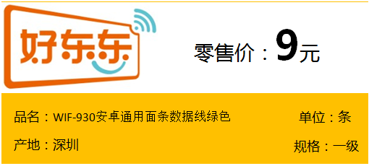

条码：

 |  | 打印实物为：
 |  | 1、长：8.5CM，宽4.2CM，橙色宽为1.8CM；
 |  | 2、字体均为“微软雅黑”，仅价格数加粗；
 |  | 3、条码项目的背景色修改为橙色

 |  | g、台卡标签
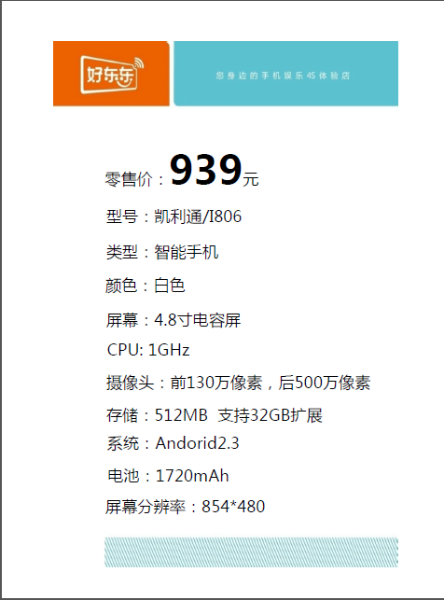
 |  |  |  | 背景模板


 |  | 打印实物为A5格式，因此可以兼容2张台卡标签在1张A4纸打印
 |  | 1、上下空白1CM
 |  | 2、零售价之上的空白为1CM
 |  | 3、其他行距等分即可
 |  | 4、字体为“微软雅黑”，在EXCEL中设计字体为16号，仅价格数加粗。设计时请根据设计模板适当调整；

 | 2、POS机支持好东东条码扫描，也支持国际标准EAN条码扫描 进行结算；

 | 3、耗材与商品分开管理；

